Plan1
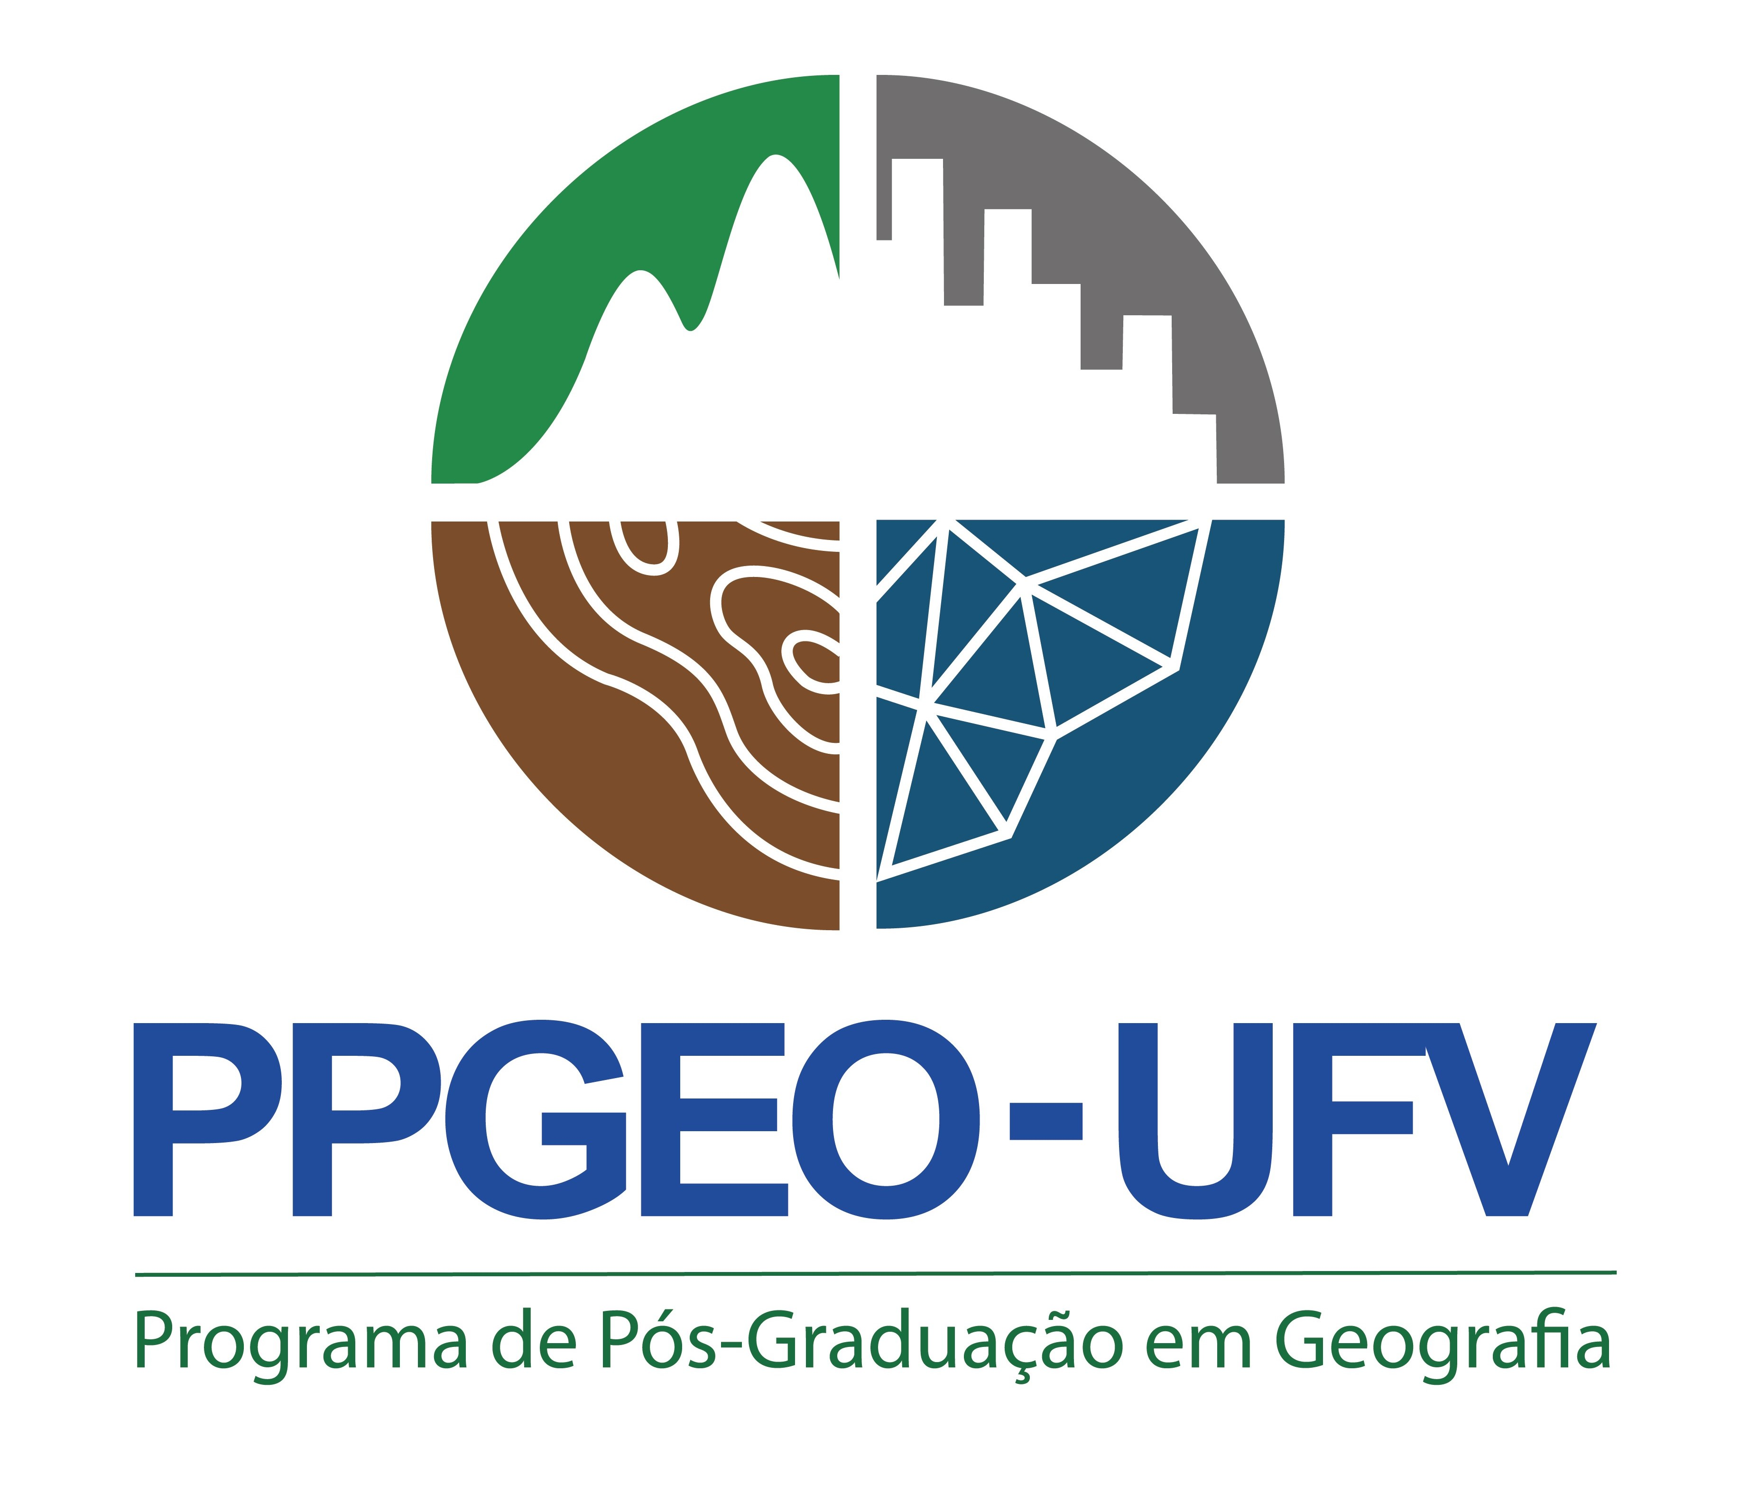
PROGRAMA DE PÓS-GRADUAÇÃO EM GEOGRAFIA – PPGEO
EDITAL DE SELEÇÃO MESTRADO 2024
EDITAL Nº 01/2023 (Professor da Educação Básica)
CURRÍCULO DO CANDIDATO
Candidato:
CPF: 000.000.000-00
Data de Nascimento: 00/00/0000

Documento |  |  | Página do documento
Titulação:
Ex: Graduação em Geografia pela Universidade Federal de Viçosa |  |  | 1

TÓPICOS | Peso | Quantidade | Nota Final | Páginas dos documentos
Atividades de Ensino | 1.5
Experiência em Magistério: Anos | 1.00 |  | 0 | ex.: 2 a 5
Monitoria: Semestres (máximo de 4 semestres) | 0.25 |  | 0
Total (Atividade de ensino) |  |  | 0.00

Atividades de Pesquisa | 1
Artigo em Periódico Indexado (Qualis A1 a B3): Número de Artigos | 1.00 |  | 0
Artigo em Livro com conselho editorial: Número de Artigos | 1.00 |  | 0
Artigo em Anais: Número de Artigos | 0.80 |  | 0
Bolsista de iniciação científica: Anos | 0.70 |  | 0
Organização de eventos científicos: Número de Eventos | 0.60 |  | 0
Apresentação de Trabalho em Eventos Científicos: Número de Trabalhos | 0.50 |  | 0
Participação em Eventos: Número de Eventos | 0.40 |  | 0
Resumo expandido em Anais: Número de Resumos | 0.30 |  | 0
Resumos em Anais: Número de Resumos | 0.20 |  | 0
Total (Atividades de Pesquisa) |  |  | 0.00

Atividades de Extensão | 1
Bolsista de extensão: Anos | 1.00 |  | 0
Atividades Extensionistas: Meses | 0.09 |  | 0
Total (Atividades de Extensão) |  |  | 0.00

Soma de todas as atividades ponderadas |  |  | 0.00
NOTA FINAL DO CURRÍCULO |  |  | 0.00

